LIBRETA RAYADA 5" X 8"
PLANILLA DE DATOS GARANTIZADOS |  |  |  | 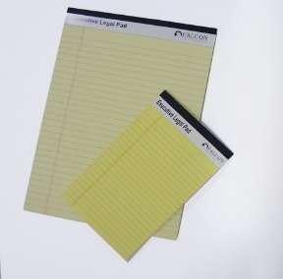

LIBRETA RAYADA 5" X 8" |  |  |  | CÓDIGO | 5000149
 |  |  |  | FECHA REVISIÓN | 2021-04-13
 |  |  |  | ÁREA ESPECIALISTA: GGCA

DESCRIPCIÓN SAP: LIBRETA RAYADA 5" X 8"
ITEM | DATOS | UNIDAD | PEDIDO | OFRECIDO | COMENTARIO
1 | Empresa proveedora | …. | (*)
2 | Fabricante | …. | (*)
3 | Marca | …. | (**)
4 | Modelo | …. | (*)
5 | País de origen | …. | (*)
6 | Norma de fabricación y ensayos | …. | N/A
7 | Embalaje |  | CAJAS QUE NO EXEDAN PESO DE 60 LB, PALETIZADAS Y FLEJADAS
8 | Garantía | N/A | N/A
9 | Medidas
9.1 | Ancho | Pulg | 5
9.2 | Alto | Pulg | 8
10 | Material
10.1 | Hojas |  | Papel Bond
10.2 | Respaldo |  | Cartón
11 | Tipo de hoja |  | Rayada
12 | Color de hoja |  | Amarillo o blanco
13 | Margen superior | cm | 2
14 | Margen izquierdo | cm | 2
15 | Espacio entre líneas | cm | 1
16 | Cantidad de hojas | Unidad | 50
17 | Hojas desprendibles | (Si/No) | Si
18 | Unidad de medida | UNIDAD
(*) A indicar por el oferente
(**) Timbrado en el material en alto o bajo relieve

 |  |  |  | ……………………………………………….
 |  |  |  | Fecha de la oferta
 | ………………………………………….
 | Yira Tejada |  |  | ……………………………………………….
 | Gerente de Gestión y Control Administrativo |  |  | Nombre y firma del oferente
COMENTARIOS:
1- Este material cumplirá con todas las indicaciones detalladas en la especificación técnica correspondiente. 2- En caso de haber una solicitud adicional por parte de La Distribuidora o que el Fabricante entienda deba entregar información adicional, para la correcta evaluación de la propuesta, se deberá hacer por escrito y ser anexado a esta planilla de Datos Garantizados.

